项目
JIRA数据或配置 |  | 英文名称 | ONES数据或配置 |  | 导入情况 | 备注
项目基础信息
项目名称 |  |  | 项目名称 |  | 支持迁移
关键字 |  |  |  |  | 不支持自助迁移
项目负责人 |  |  | 项目负责人 |  | 支持迁移
项目创建者 |  |  | 项目创建者 |  | 不支持自助迁移，JIRA备份包中无对应数据
 |  |  |  |  | ONES 系统项目创建者为项目负责人
项目创建时间 |  |  | 项目创建时间 |  | 不支持自助迁移，JIRA备份包中无对应数据
 |  |  |  |  | ONES系统直接取项目导入时间
默认经办人 |  |  |  |  | 不支持自助迁移
URL |  |  | 自定义单行文本 |  | 兼容迁移

项目类型 | 可选：software、business |  | 自定义单选菜单 | Project type | 转为类型是单选菜单的项目属性，单选菜单的可选值与JIRA项目类型可选值一致
项目类别 | 可选：自定义选项（名称、描述） |  | 自定义单选菜单 | Project category | 转为类型是单选菜单的项目属性，单选菜单的可选值与JIRA项目分类可选值一致
图像 |  |  |  |  | 不支持自助迁移
描述 |  |  | 自定义多行文本 |  | 兼容迁移
项目操作 | 移至回收站 |  | 项目操作 |  | 不支持自助迁移
 | 归档 |  |  | 归档 | 无法导入，归档状态未导出
 | 星标（非7.10功能） |  |  | 置顶 | 不支持自助迁移
自定义链接 | 网页地址 |  | 项目组件-自定义链接 | 跳转 URL | 不支持自助迁移
 | 标签 |  |  | 组件显示名称 | 不支持自助迁移
项目版本 versions
版本名称 |  |  | 发布名称 |  | 支持迁移
版本状态 | 已发布 |  | 发布状态 | 已发布
 | 未发布 |  |  | 未发布
 | 归档 |  |  | 关闭
开始日期 |  |  | 自定义工作项属性：发布-开始日期
发布日期 |  |  | 发布日期
描述 |  |  | 描述
版本进度 |  |  | 发布进度 |  | 无需导入，自动生成
发布日志 |  |  | / |  | 无法获得数据，不予导入
项目模块 components（以自定义单行文本形式导入）
模块名称 |  |  |  |  | 不支持自助迁移 |  | 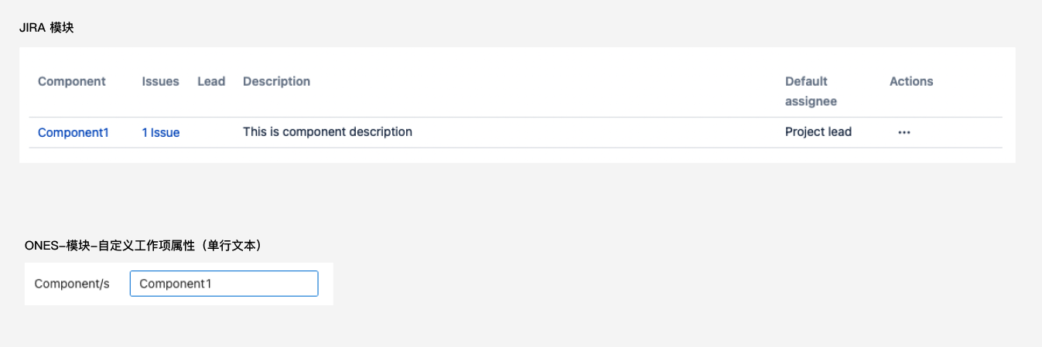
模块负责人 |  |  |  |  | 不支持自助迁移
描述 |  |  |  |  | 不支持自助迁移
默认经办人 |  |  |  |  | 不支持自助迁移
项目角色
添加项目角色 | 名称 |  | 添加项目角色 | 名称 | 支持迁移
 | 描述 |  |  |  | 不支持自助迁移
可选值 | 用户组 |  | 可选值 | 用户组 | ONES 项目角色不支持分配用户组，因此 JIRA 项目组包含的用户组将被展开成用户
 | 用户 |  |  | 用户 | 支持迁移
默认成员 |  |  |  |  | 不支持自助迁移
email地址 |  |  |  |  | 不支持自助迁移
项目 issue
属性 | ID |  | 自定义单行文本 | 单行文本 | 兼容导入 JIRA工作项ID，转为类型是单行文本的工作项属性 ，单行文本的值与JIRA ID值一致
 | 项目 |  | 所属项目 |  | 支持迁移
 | 问题类型 |  | 工作项类型 |  | 支持迁移
 | 概要 |  | 标题 |  | 支持迁移
 | 状态 |  | 状态 |  | 支持迁移
 | 优先级 |  | 优先级 |  | 支持迁移
 | 迭代 |  | 所属迭代 |  | 支持迁移
 | 描述 |  | 描述 |  | 兼容导入 支持导入：文本 不支持导入： 图片（以附件形式迁移） 表格 超链接 字体格式（标题/正文、大小、颜色、背景颜色、加粗、下划线、倾斜、删除线） 段落格式（项目列表、编号列表、块引用） Markdown | 注：描述内图片、文件等会自动上传到附件中，以附件形式上传。描述内富文本将统一以文本形式迁移至ONES | 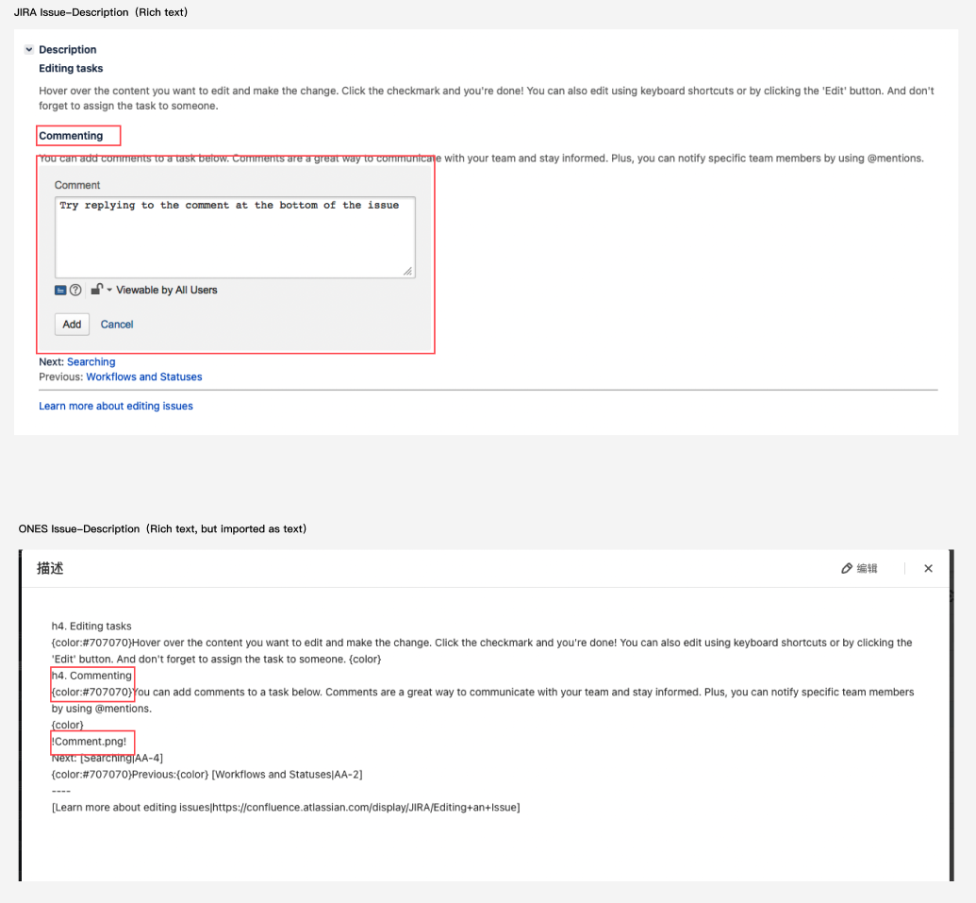
 | 修复的版本 |  | 关联发布 |  | 支持迁移 |  | 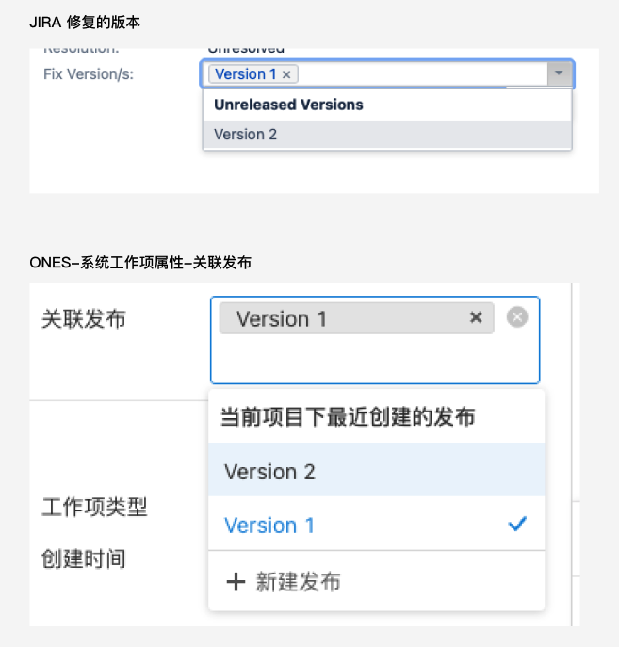
 | 影响版本 |  | 自定义单行文本 | Affects Version/s | 兼容导入 导入ONES后，转为类型是单行文本的工作项属性 单行文本的值与JIRA影响版本（Affects Version/s）值一致；若有多个影响版本，版本间有“，”分隔符
 | 安全级别 |  |  |  | 不支持自助迁移
 | 标签 |  | 自定义单行文本 | 单行文本 | 转为类型是单行文本的工作项属性，单行文本的值与JIRA标签（Labels）值一致，；若有多个标签，标签间有“，”分隔符
 | 模块 |  | 自定义单行文本 | Component | Jira-模块与ONES中产品模块产品逻辑不一致，因此无法很好承接模块的业务功能，目前模块以单行文本导入
 | 环境 |  | 自定义多行文本 | Envrionment | 兼容导入 转为类型是多行文本单的工作项属性
 | 解决结果 |  | 自定义单选菜单 | Resolution | 兼容导入 转为类型是单选菜单的工作项属性 单选菜单的可选值与JIRA解决结果可选值一致
人员 | 创建者 |  | 创建者 |  | 支持迁移
 | 经办人 assignee |  | 负责人 |  | 支持迁移
 | 报告人 |  | Reporter |  | 兼容迁移，迁移为「单选成员」的工作项属性
 | 表决 |  | / |  | 不支持自助迁移
 | 关注者 |  | 关注者 |  | 支持迁移
日期 | 创建时间 |  | 创建时间 |  | 支持迁移
 | 更新时间 |  | 更新时间 |  | 支持迁移
 | 到期日 |  | 截止日期 |  | 支持迁移
附件 |  |  | 附件 |  | 支持迁移
链接的问题 | 链出链入描述 |  | 关联工作项 | 关联关系描述 | 支持迁移
 | 工作项 |  |  | 工作项 | 支持迁移
URL 域 | 链接文字 |  |  |  | 不支持自助迁移
 | URL |  |  |  | 不支持自助迁移
子任务 |  |  | 子任务 |  | 支持迁移
注释，即备注 |  |  | 评论 |  | 兼容导入 支持： 文本 不支持： 图片 表格 超链接 字体格式（标题/正文、大小、颜色、背景颜色、加粗、下划线、倾斜、删除线） 段落格式（项目列表、编号列表、块引用） Markdown | 注：评论内图片、文件等会自动上传到附件中，以附件形式上传。描述内富文本将统一以文本形式迁移至ONES | 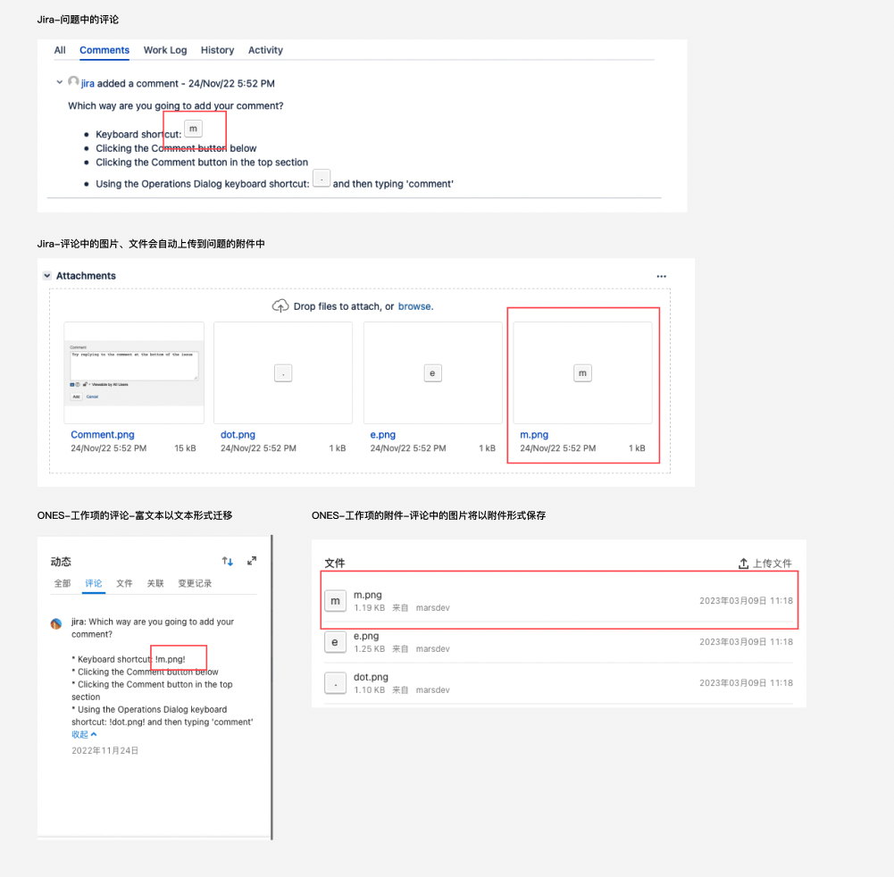
历史记录（包括Work Log） | 操作人 |  | 文件、关联、变更记录 | 操作人 | 兼容迁移 支持以下动态(不支持自定义属性动态) 创建工作项 评论 描述 所属迭代 优先级 工作项类型 工作项状态 添加附件 负责人属性 链接(关联工作项） 转为子工作项（同工作项类型） 复制工作项（同链接） 工时登记
 | 操作时间 |  |  | 操作时间 | 支持迁移
 | 具体描述 |  |  | 具体描述 | 支持迁移
活动记录（Activity) |  |  |  |  | 不支持自助迁移，Jira-Activity和History功能一致
工时
预估时间 |  |  | 预估工时 |  | 支持迁移
剩余时间 |  |  | 剩余工时 |  | 支持迁移
实际工作时间 |  |  | 已登记工时 |  | 支持迁移
工时描述 |  |  | 工时描述 |  | 不支持自助迁移
迭代(sprint)
迭代名称 |  |  | 迭代名称 |  | 支持迁移
/ |  |  | 迭代负责人 |  | 导入后取项目负责人
周期 | 1周 |  | 周期 | 1周 | 由于迭代周期数据格式不同，统一以自定义显示
 | 2周 |  |  | 2周
 | 3周 |  |  | 3周
 | 自定义 |  |  | 自定义
开始日期 |  |  | 迭代开始日期 |  | 支持迁移
完成日期 |  |  | 迭代完成日期 |  | 支持迁移
迭代目标 |  |  | 自定义多行文本 |  | 不支持自助迁移
看板
开发工具 |  |  |  |  | 不支持自助迁移
问题收集器

